Worum es geht


Worum geht es?
Wollten Sie in Excel schon einmal mit Zeilen mit Spalten vertauschen?
Dazu gibt es in Excel verschiedene Möglichkeiten:
- Statisches Transponieren (Menü Start ● Inhalte Einfügen ● Transponieren)
- Dynamisches Transponieren (MTRANS)
- Dynamisches Transponieren (Power Query)
In dieser Datei möchten wir Ihnen in einer ersten Stufe das statische Transponieren vorstellen.
Der Begriff Transponieren wird in der Mathematik in der Matrizenrechnung verwendet. Was in der Mathematik eine Matrix ist, wird in Excel als Tabelle bezeichnet. Durch Spiegelung der Ausgangsmatrix an ihrer Hauptdiagonalen wird die transponierte Matrix erstellt.
Das folgende Beispiel stammt aus unserem Seminar Reporting mit EXCEL I - - 360°-Überblick.
Problembeschreibung
Wie vertauscht man in Excel Zeilen und Spalten?
Excel-Techniken
Start ● Inhalte Einfügen ● Transponieren

So wird´ gemacht!

Daten
Plan-Umsatz (Mio. €) | Nord | Ost | West | Süd | Europa | Gesamt | 1. Kopieren Sie den Datenbereich, den Sie Transponieren möchten (A2:G14), einschließlich aller Zeilen- oder Spaltenbeschriftungen. Ausschneiden funktioniert hier übrigens nicht!
Jan | 100 | 75 | 150 | 125 | 250 | 700
Feb | 100 | 75 | 150 | 125 | 250 | 700 | 2. Klicken Sie mit der rechten Maustaste in die erste Zelle des Zielbereichs A26 und wählen Sie Inhalte Einfügen ● Formeln ● Transponieren.
Mrz | 120 | 90 | 180 | 150 | 300 | 840
Apr | 110 | 83 | 165 | 138 | 275 | 771 | Wenn Ihre Daten Formeln enthalten, passt Excel diese automatisch auf die neue Positionierung an. Überprüfen Sie dazu den Zellbereich B22: M22)!
Mai | 130 | 98 | 195 | 163 | 325 | 911
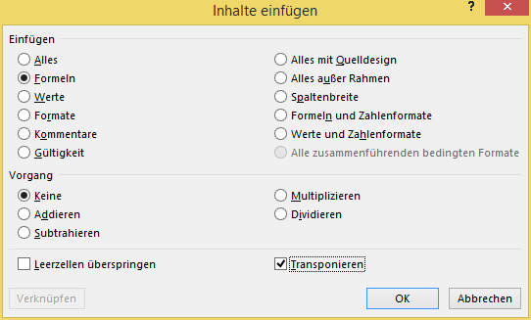
Jun | 100 | 75 | 150 | 125 | 250 | 700
Jul | 80 | 60 | 120 | 100 | 200 | 560
Aug | 80 | 60 | 120 | 100 | 200 | 560
Sep | 120 | 90 | 180 | 150 | 300 | 840
Okt | 140 | 105 | 210 | 175 | 350 | 980
Nov | 110 | 83 | 165 | 138 | 275 | 771
Dez | 100 | 75 | 150 | 125 | 250 | 700

Mehr Informationen


Weitere Informationen rund um das Thema erhalten Sie:
Durch den Newsletter Controlling EXCELlent
Im BLOG Controlling EXCELLent
In der XING-Gruppe Controlling meets Excel & Co.

Spontanes Feedback?

